Esfuerzo Acumulado HH
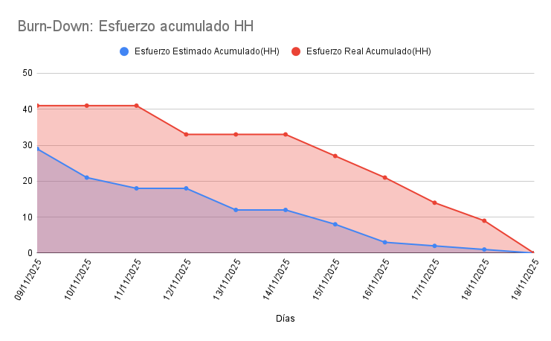
Días | Esfuerzo Estimado Acumulado(HH) | Esfuerzo Real Acumulado(HH)
09/11/2025 | 29 | 41
10/11/2025 | 21 | 41
11/11/2025 | 18 | 41
12/11/2025 | 18 | 33
13/11/2025 | 12 | 33
14/11/2025 | 12 | 33
15/11/2025 | 8 | 27
16/11/2025 | 3 | 21
17/11/2025 | 2 | 14
18/11/2025 | 1 | 9
19/11/2025 | 0 | 0

